要求仕様
 | チーム開発】最終成果発表 チーム開発演習 仕様書
 | 本演習では、3名×3チームに分かれ、これまでに習得した技術を総動員し、実務を想定した「スマホ連携型 機器制御・監視システム(※)」を構築します。
 | ※実務のIoT開発における「通信の即時性」と「ネットワーク負荷の軽減」の両立を意識したアーキテクチャ。
 | すべてのコードは、カリキュラムで学んだ 「リーダブルコード」 の観点を意識して実装することを必須とします。

 | 1. システム構成要素と役割分担
 | 本システムは、以下の3つの要素がネットワーク（ローカルIP通信）を介して連動するアーキテクチャとなります。

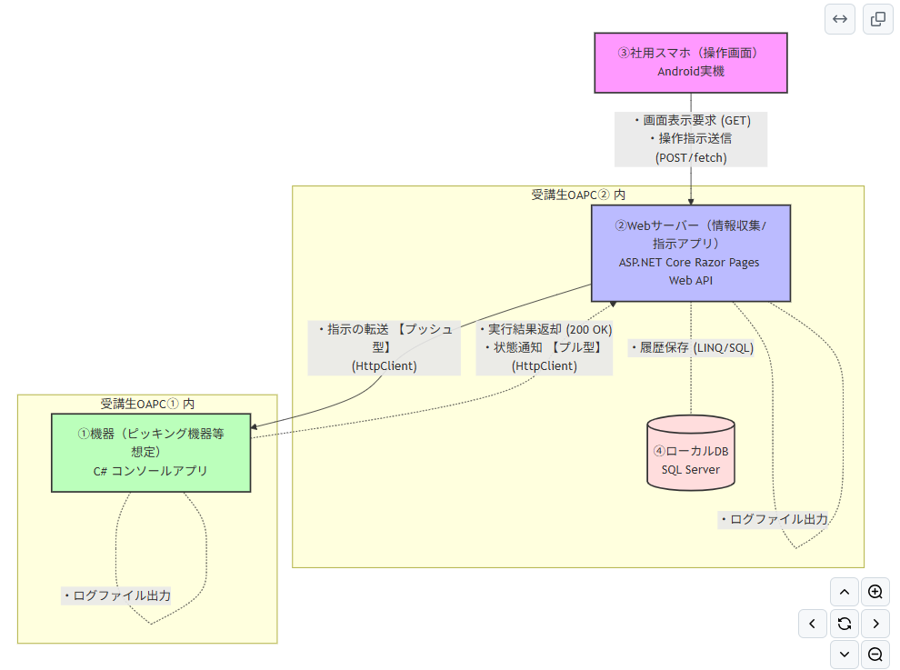

 | ①【機器（ピッキング機器等想定）】
 | 実装形式：C# コンソールアプリケーション
 | 実行環境：受講生OAPC①（Visual Studio上でデバッグ実行）※サーバー機と同一セグメント上に存在すること。
 | 主な役割・動き：サーバーからの動作指示を待ち受け、実行結果（200 OK等）を返すスタブとして機能させる。
※１ | 受信（プッシュ型対応）：HttpListener クラス等を用いて、サーバーからの指示を常時待機。
※２ | 送信（プル型・ポーリング対応）：HttpClient クラスを用いて、サーバーのWebAPIエンドポイントに対して定期的（例: 3秒おき）に「未処理の指示がないか」を自発的にお伺いしにいく。

 | ②【Webサーバー（情報収集/指示アプリ）】
 | 実装形式：ASP.NET Core Razor Pages ＋ WebAPI（[ApiController]）
 | 実行環境：受講生OAPC②（Visual Studio上でデバッグ実行）※機器1と同一セグメント上に存在すること。
 | 使用技術：HttpClient クラス、[ApiController]クラス等
 | 主な役割・動き：スマホ向けの画面生成・データ配信（Razor Pages）。
※３ | プッシュ型対応：スマホからの指示を受け取り、機器1（HttpListener）へ HttpClient を用いて動作指示をダイレクトにリレー（転送）する。
※４ | プル型・ポーリング対応：機器1（HttpClient）からの「未処理の指示はないか？」という定期的なお伺いリクエスト（GET）を受け付け、DBの状況に応じた指示データ（JSON）をレスポンスとして返却する。
 | また、機器1からの作業完了通知（POST）を受けてDBを更新する。

 | ③【社用スマホ（操作画面）】
 | 実装形式：HTML / CSS / JavaScript
 | PWA（Progressive Web App）形式の採用：既習技術で「アプリのような体験」を実現するため、wwwroot フォルダ直下への manifest.json 追加、およびHTMLの <head> への追記を行うこと。
 | 実行環境：支給される社用スマートフォン（Android） ※サーバー機と同一セグメントのWi-Fiに存在すること。
 | 注意事項：実行環境（Visual Studio）としての機器は1台であるが、実務を想定して、複数台の機器に対しての操作を可能とすること。
 | 主な役割・動き：
※５ | サーバーへの操作指示の送信（POST通信）。
※６ | サーバーからの画面表示データの取得（GET通信、fetch() を使用）。

 | ④【データベース（DB）】
 | 実装形式：SQL Server
 | 実行環境：受講生OAPC②のローカルDB（サーバーアプリからアクセスされる）。
 | 主な役割・動き：
※７ | 機器1の接続情報を保持する。
※８ | スマホに返却する履歴データ等のデータを保持する。

 | 2. 通信の役割分担（データフロー）
 | 各通信の方向と、使用する技術・クラスの組み合わせは以下の通りとします。
 | 通信の方向 | 送信側（クライアント） | 受信側（サーバー役） | 使う技術・クラス
 | スマホ → サーバー | スマホ（JS） | サーバー（ASP.NET Core） | fetch() → Razor Pages / RESTful API
 | サーバー → 機器1（プッシュ型） | サーバー（C#） | 機器1（C#） | HttpClient → HttpListener
 | 機器1 → サーバー（プル型・ポーリング） | 機器1（C#） | サーバー（C#） | HttpClient → WebAPIエンドポイント

 | 3. 実装要件（必須機能）
 | ①【フロントエンド（スマホ画面）】
 | [機能1] 機器ステータスのリアルタイム（擬似）表示
 | 概要：画面を開いた際、サーバーから現在の機器の状態（「停止中」「稼働中」「エラー」など）を自動取得（fetch）して画面に反映する。
 | [機能2] 操作指示コマンドの送信
 | 概要：画面上の「起動ボタン」や「停止ボタン」を押した際、サーバーに対して指示データを送信（fetchのPOST）する。

 | ②【バックエンド（サーバー：ASP.NET Core）】
 | [機能3] スマホおよび機器向けRESTful API（エンドポイント）の実装
 | 概要：スマホからの操作指示を受け取る窓口、および機器1からのデータ要求（GET）や実績登録（POST）を適切に処理するため、[ApiController] 属性を用いたWebAPIエンドポイントを構築すること。
 | [機能4-1] スタブ機器への命令転送制御（プッシュ型）
 | 概要：スマホから「起動」が送られてきたら、それをバックエンドで解釈し、即座にスタブ機器（HttpListener）側へリクエスト（HttpClient）を投げて命令をリレーする。
 | [機能4-2] 機器1向け指示データ配信制御（プル型・ポーリング対応）
 | 概要：機器1（HttpClient）から「未処理の指示はないか？」という定期的な問い合わせ（GET）を受信した際、DBの状況を確認し、未処理の指示データ（JSON）をレスポンスとして機器1に返却する。
 | [機能5] 履歴（ログ）のファイル出力とデータベース保存
 | 概要：スマホからの指示受付時、および機器1からの返答や作業完了通知（POST）を受信するたびに、その往復データをログファイルとDBのテーブル（UPDATE/INSERT）の双方に登録すること。

 | ③【実機代用（スタブ機器：C# コンソール）】
 | [機能6] 命令の常時待ち受けと応答（レスポンス）
 | 概要：プログラム起動中、サーバーからの指示を常時待ち受け、指示が届いたらコンソール画面に「【指示受信】～～」とログを出力し、サーバーに「200 OK」などのレスポンスを返す。
 | [機能7] プッシュ型（コマンド制御）とプル型（定期監視）の共存：
 | 概要：スマホからの「起動・停止」といった即時性が必要な指示は、サーバーから機器1へダイレクトに送り込む【プッシュ型】で実装すること。
 | 同時に、機器1の「現在ステータス（稼働状況やダミーのセンサー値）」は、機器1側から定期的にサーバーのAPIへ送り届ける【プル型（ポーリング）】で実装すること。

 | 4. 実行環境に関する特記事項
 | スマホからローカルのVisual Studio（受講生PC）にアクセスするため、接続方式は 【社内Wi-Fi経由のローカルIP接続】 を採用します。
 | 各チーム、支給される社用スマホ（Android）を用いて実機テストを行ってください。
 | スマホからの接続を通すため、必要に応じて各自の launchSettings.json の書き換え（外部接続許可設定）や、Windowsファイアウォールの受信規則の確認を行うこと。

